表紙
毎月勤労統計調査地方調査結果速報

 | ～秋田県の賃金、労働時間及び雇用の動き～

 | 令和８年５月分

 |  |  | 今月の動き

 |  |  |  | ※調査産業計・事業所規模５人以上
 | １ | 現 金 給 与 総 額 | 267,495円 | （ 前年同月比 | 6.2％ 増 ）
 | ２ | 実 質 賃 金 指 数 | 85.1 | （ 前年同月比 | 3.8％ 増 ）
 | ３ | 総 実 労 働 時 間 | 134.4時間 | （ 前年同月比 | 5.0％ 減 ）
 | ４ | 常用雇用指数 | 96.9 | （ 前年同月比 | 2.2％ 減 ）

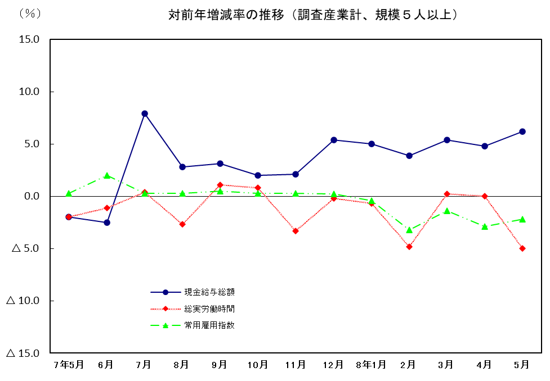

 | 2026-07-31

 | 秋 田 県

